상품제안서
원터치 모기장 1~6인용 | 상품코드: S41802

 |  |  |  |  |  |  | 02-713-8555 | www.synergygift.co.kr
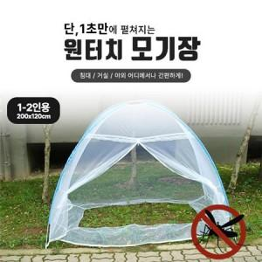  

【상세/제작정보】

【인쇄/포장옵션】 | 스티커 / 포장불가능

【공급단가】 | 수량 | 20~ | 100~ | 300~ | 500~ | 1,000~
*VAT별도 | 1~2 인용 | 16,210원 | 15,960원 | 15,580원 | 14,960원 | 14,340원
 | 3~4 인용 | 17,040원 | 16,780원 | 16,380원 | 15,730원 | 15,070원
 | 5~6인용 | 18,770원 | 18,480원 | 18,050원 | 17,320원 | 16,600원

【상품 URL】 | https://www.synergygift.co.kr:443/src/goods_detail.php?gdno=41802

